Лист1
 | Садовый центр "Скуратово" |  |  |  | 15.09.2023 г.
 | Калужская область, Жуковский район, д. Скуратово 12а
 | www.prosad24.ru +7(903)273-24-15

№ п/п | Гортензии | Контейнер, литры | Остаток | Цена, рублей | Фото
1 | Гортензия древовидная Анабель (белые, VI-IX, 180) | С5 / С7,5 | 7 | 1200 | 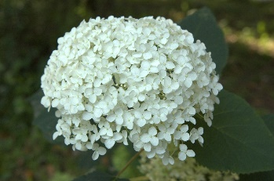
2 | Гортензия древовидная Анабель (белые, VI-IX, 180) | С3 | 12 | 350
3 | Гортензия древовидная Стерилис (1,2*1,5 м, белые, стерильные, 20 см, VII-IX) | С2 | 20 | 350
4 | Гортензия крупнолистная Оксткая Весна (1,2*1 м, розовые, 15-20 см, VII-IX, 5) | Р8 | 24 | 150 | 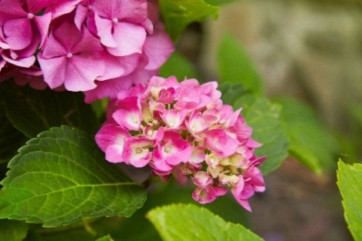
5 | Гортензия крупнолистная Оксткая Весна (1,2*1 м, розовые, 15-20 см, VII-IX, 5) | С1 | 15 | 250
6 | Гортензия метельчатая Бобо (0,6* 0,6 м, полут., 15-20 см, VII-X) | С1 | 1 | 350
7 | Гортензия метельчатая Бомшелл (0,9*0,8, белые, 10-15 см, VII-IX) | С2 / С3 | 4 | 350
8 | Гортензия метельчатая Ванила Фрейз (2,2*1,5 м, красн., 25-30 см, VII-X) | С5 | 5 | 750
9 | Гортензия метельчатая Вимс Ред (2,0*1,7 м, красн., 25-30 см, VII-X) | С3 | 2 | 750
10 | Гортензия метельчатая Грандифлора (2,2*2,2, белые, 25-35 см, VII-IX) | С3 | 5 | 500
11 | Гортензия метельчатая Долли (150*150, розовеющая, 20*18 VI-IX) | С7,5 / С10 | 2 | 1500
12 | Гортензия метельчатая Долли (150*150, розовеющая, 20*18 VI-IX) | Р9 | 9 | 170
13 | Гортензия метельчатая Канделайт (1,3*1 м, красн., 25-35 см, VII- X) | С7,5 / С10 штамб | 1 | 1500
14 | Гортензия метельчатая Лаймлайт (2,2*2 м, полут., 25-30 см, VII-X) | Р9 | 7 | 185
15 | Гортензия метельчатая Лидия Самарская (1,3*1,1 м, красн., 18-20 см, VII-IX) | С5 | 1 | 5000
16 | Гортензия метельчатая Лидия Самарская (1,3*1,1 м, красн., 18-20 см, VII-IX) | С3 | 2 | 1300
17 | Гортензия метельчатая Мэджикал Кэндл (1,5*1,3, розов., 20-25 см, VII-IX) | С1 | 1 | 350
18 | Гортензия метельчатая Мэджикал Кэндл (1,5*1,3, розов., 20-25 см, VII-IX) | С5 | 1 | 700 | 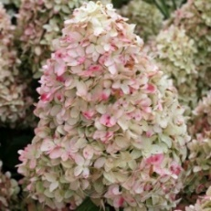
19 | Гортензия метельчатая Мэджикал Фаер (1,5*1,5 м, красн., 18-20 см, VII-X) | Р9 |  | 190
20 | Гортензия метельчатая Пастель Грин (1,2*1 м, "хамелеон", 15-20 см, VII-IX) | С3 | 2 | 750 | 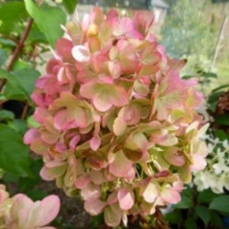
21 | Гортензия метельчатая Пинки Винки (1,8*1,7 м, красн., стер.-ферт, 25-30 см, VII-X) | Р9 | 51 | 150
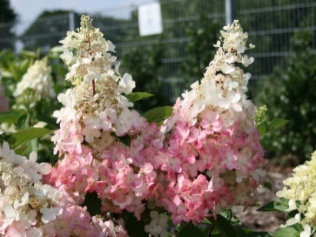
22 | Гортензия метельчатая Пинки Винки (1,8*1,7 м, красн., стер.-ферт, 25-30 см, VII-X) | С2 | 1 | 750
23 | Гортензия метельчатая Пинки Винки (1,8*1,7 м, красн., стер.-ферт, 25-30 см, VII-X) | С3 до 20 см | 3 | 350
24 | Гортензия метельчатая Пинки Винки (1,8*1,7 м, красн., стер.-ферт, 25-30 см, VII-X) | С3 свыше 20 см | 2 | 500
25 | Гортензия метельчатая Пинки Винки (1,8*1,7 м, красн., стер.-ферт, 25-30 см, VII-X) | С5 / С7,5 | 5 | 1500
26 | Гортензия метельчатая Полар Бир (2*1,9 м, бел., 35-40 см, VII-X) | р9 | 6 | 200
27 | Гортензия метельчатая Сандей Фрейз (1,2*1,2 м, красн., 20-25 см, VII-X) | С7,5 / С10 | 1 | 2500
28 | Гортензия метельчатая Сильвер Доллар (1,7*1,5 м, бел., 25-30 см, VII-X) | Р9 | 4 | 200
29 | Гортензия метельчатая Сильвер Доллар (1,7*1,5 м, бел., 25-30 см, VII-X) | С7,5 / С10 | 1 | 2000

